講師情報
下記は講師だけが持っている情報です。
ヒアリングの際の参考にしてください。

給料は、職種による基本給と、各職種の能力による職能給と、階級によるベースアップと、各種手当の４つからなる。

社員番号
名前
電話番号 |  |  |  |  |  |  |  | 参考
携帯電話番号 |  |  |  |  |  |  |  | https://jinji.jp/hrconsulting/case002.php
生年月日
入社年月日 |  |  |  |  |  |  |  | 給与体系 | 仕組みの概要 | メリット | デメリット
住所 |  |  |  |  |  |  |  | ①年齢給、 | 毎年一定時点の年齢や継続年数によって支給額が決まる | 一般的には毎年安定的に昇給する仕組みのため、社員には受けが良い | 会社／個人の業績に関係なく給与が決まるため、人件費コントロールが難しい
性別 |  |  |  |  |  |  |  | 勤続給
 |  |  |  |  |  |  |  | ②能力給 | 毎年の能力評価の結果によって昇給額を決定する | 能力やスキルの習熟に応じて、毎年少しずつ昇給させることができる | 一般的には積み上げ型の給与のため、年功的な運用に陥りやすい
評価 |  |  |  |  |  |  |  | ③役割給 | 役割等級制度の下で、役割の大きさによって等級ごとに定額で支給する | 昇格の際に、大きな昇格昇給が発生するため、昇格インセンティブが高まる | 一般的には定額給のため、評価等を反映できない
 |  |  | 単位：万円 |  |  |  |  | ④職務給 | 職務等級制度の下で、職務価値に応じた金額を支給する | 「仕事の価値」によって、賃金を細かく設定することができる | 異なる職種について、それぞれの職務価値を評価するのが難しい日本企業では、あまり馴染みがない
給与構成要素 | 基本給 | 営業 | 15
 |  | 開発 | 16 |  |  |  |  |  | 「同一労働同一賃金」には最適で、欧米ではスタンダード
 |  | 総務 | 14 |  |  |  |  | ⑤成果給 | 期毎の個人業績によって、毎年支給額が上下変動する | 期毎の業績を給与にも反映できるため、人件費コントロールを行いやすい | 社員が短期的志向に陥りやすい
 |  | 人事 | 14

 | 職能給 | 外部資格 | 都度更新 | 20 | 個程度 | １つ3000円 | ※資格ごとの有効期限まで | 参考
 |  | 社内資格 | 営業 | 5 | 個 | １つ1万円 |  | https://jinji.jp/hrconsulting/case002.php
 |  |  | 開発 | 10 | 個 | １つ1万円
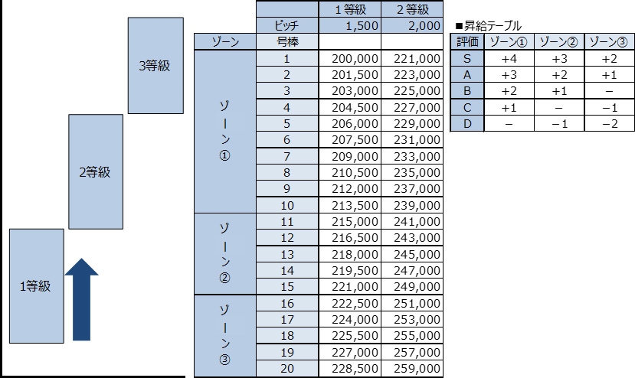
 | 業績手当 | 利益に連動して部長が決定
 | 残業手当 | 出勤情報に基づく
 | 皆勤手当 | 出勤情報に基づく

 | 階級 | 1-24で | ３つで昇進
 |  | 平社員 | 3 | １つ5000円
 |  | 主任 | 3
 |  | 室長補佐 | 3
 |  | 室長 | 3
 |  | 課長補佐 | 3
 |  | 課長 | 3
 |  | 部長補佐 | 3
 |  | 部長 | 3
 |  |  | 24

